FICHA TECNICA
MUNICIPALIDAD DE SAN PEDRO SULA
GERENCIA DE INFRAESTRUCTURA
DEPARTAMENTO DE MANTENIMIENTO DE VIAS Y SISTEMAS

FICHA TECNICA DEL PROYECTO
{{numero_contrato}}
NOMBRE DEL PROYECTO: ʺ{{nombre_proyecto}}ʺ

UBICACIÓN: | {{ubicacion}}

CONTRATISTA: | {{contratista_nombre}}, Representante legal de la empresa mercantil denominada: {{empresa_nombre}}

MONTO CONTRATO: |  | {{monto_contrato}}
AVANCE FISICO: |  | {{avance_fisico_frac}}
PERIODO SEGÚN ORDEN DE INICIO: |  | {{plazo_dias}} DIAS CALENDARIO
FECHA DE INICIO: | {{fecha_orden_inicio}} |  | FECHA DE FINALIZACION: | {{fecha_finalizacion}}

DESCRIPCION: {{descripcion_actividades}}
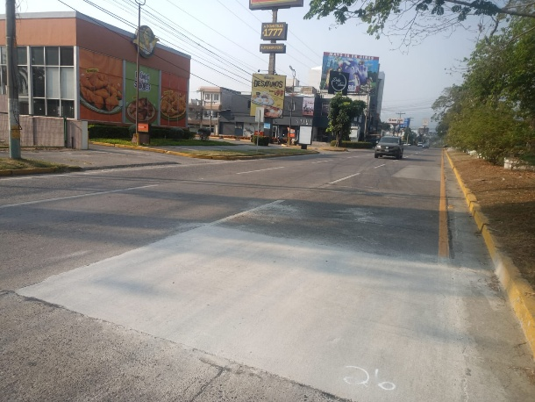
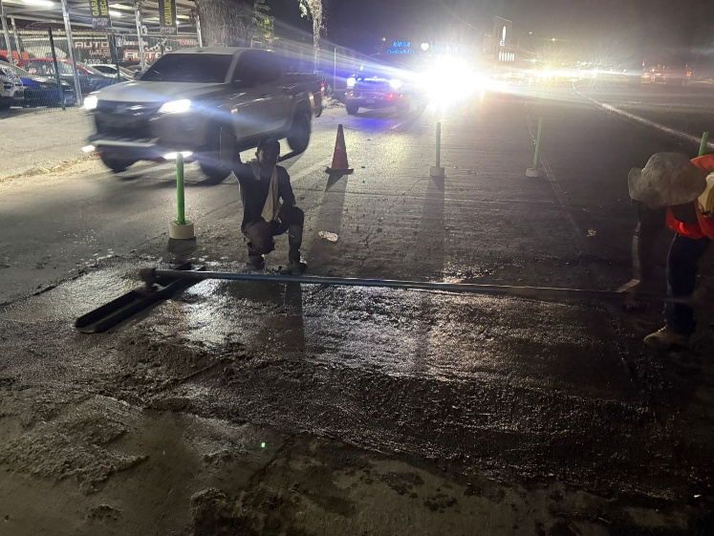

{{ubicacion}}

_______________________________________ |  |  | _________________________________________
{{supervisor_nombre}} |  |  | Msc. {{jefe_mantenimiento_vias}}
SUPERVISOR |  |  | MANTENIMIENTO DE VIAS Y SISTEMAS

